F-DIREMS-017
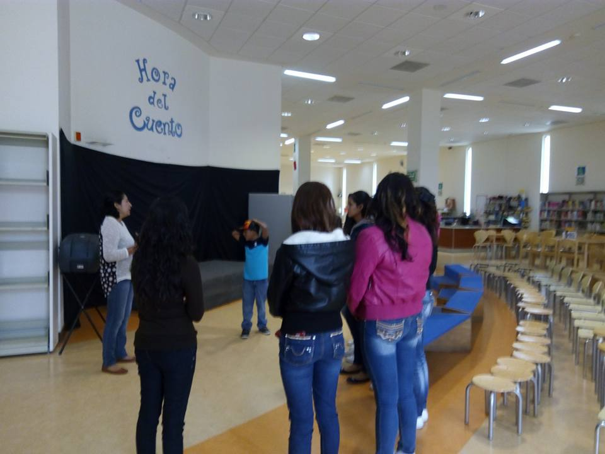
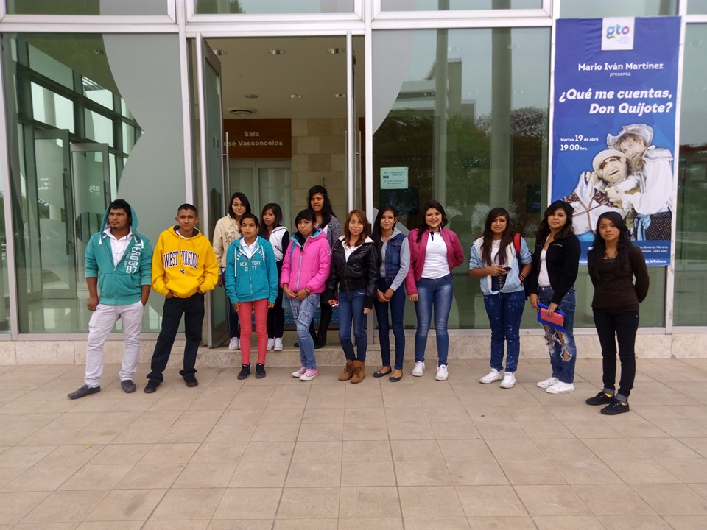
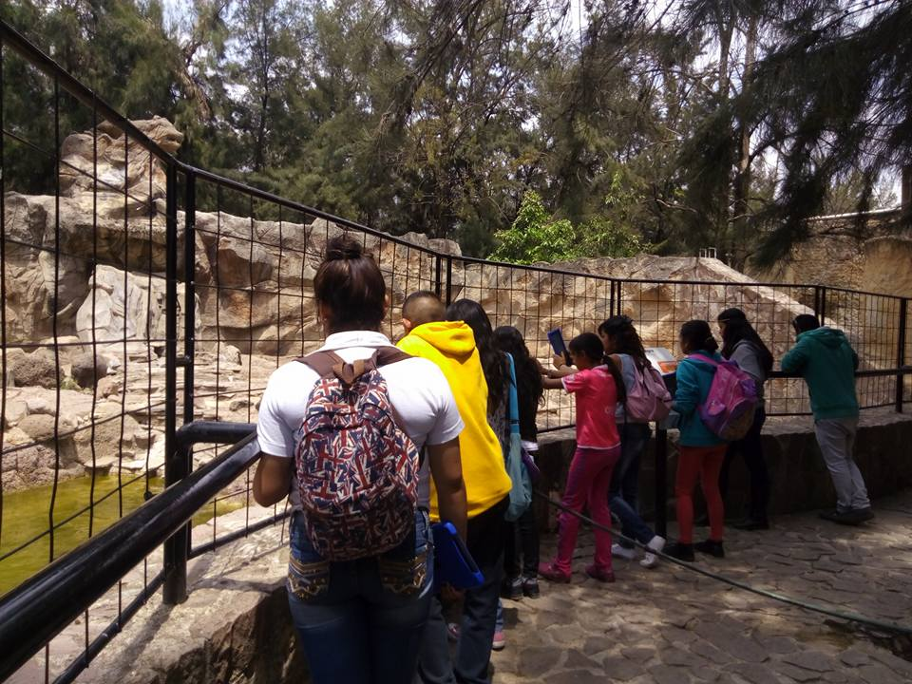
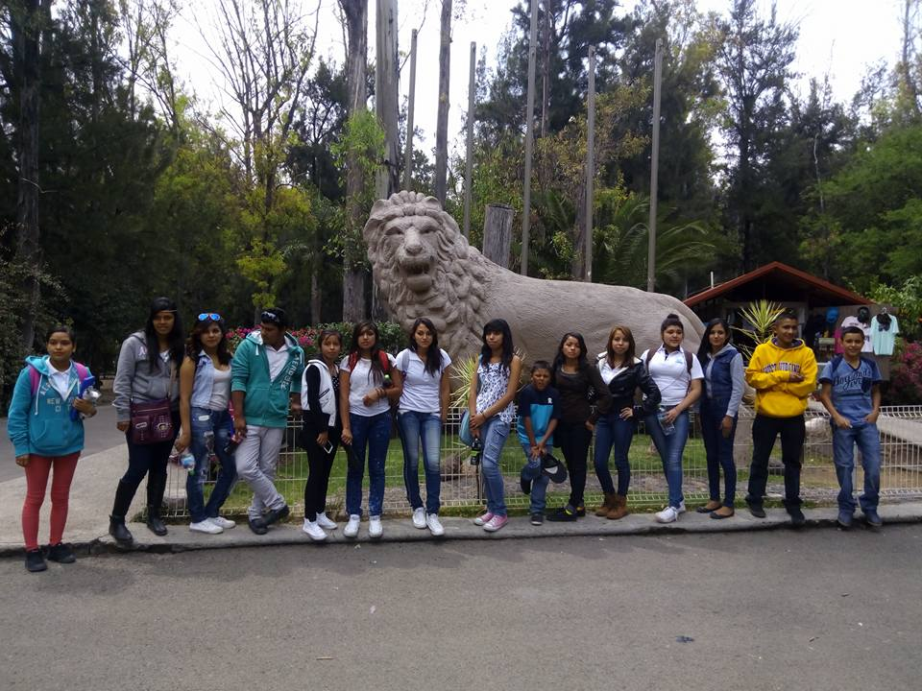
 |  | EVALUACIÓN DE VISITA ACADÉMICA |  |  |  |  |  | Codificación | F-DIREMS-017
 |  |  |  |  |  |  |  | No. Rev. | 0
 |  |  |  |  |  |  |  | Emision | 2015-10-22
Telebachillerato Comunitario: |  |  | LA VIRGEN
Lugar que se visitó: |  |  | BIBLIOTECA CENTRAL EN LA CD. DE LEÓN Y ZOOLÓGICO DE LEÓN
Fecha de la visita: |  | 22 DE ABRIL DE 2016
Reporte de la Visita
El pasado mes de abril en el Telebachillerato Comunitario LA LUZ en el municipio de Salvatierra, Guanajuato, se llevó a cabo la primera campaña de lectura denominada “LEER ES APRE-he-NDER, EL CONOCIMIENTO”; en ella participaron, sin excepción alguna, todos los estudiantes de la institución. La idea surgió a raíz de evento próximo a celebrarse el día 23 de Abril, el “Día Mundial del Libro”, y por la gran inquietud de los estudiantes y docentes de fomentar y promover la lectura en la comunidad educativa, ya que es una competencia genérica y transversal fundamental para su buen desempeño académico durante su estancia en la institución, así como en el desarrollo de su vida cotidiana y laboral, considerando que: • La práctica de la lectura desarrolla la capacidad de atención, observación, análisis y reflexión, por lo que contribuye a mejorar el rendimiento académico de los estudiantes. • El desarrollo de la habilidad lectora es uno de los elementos que permiten y facilitan el aprendizaje durante toda la vida. • A través de la lectura se mejora la calidad de vida, se eleva la productividad y se forjan competencias ciudadanas que contribuyen al desarrollo y crecimiento de México. La presente iniciativa adoptó los objetivos y propósitos del Plan Nacional de Lectura, y asumió como objetivos institucionales los siguientes: • Dar seguimiento a uno de los objetivos del PAT (Plan de Acción Tutorial), que planteo el Telebachillerato Comunitario LA VIRGEN, que es: “El fomento a la lectura”. • Concientizar a la comunidad educativa sobre la importancia que tiene la acción de “leer” en los procesos de enseñanza-aprendizaje y en su desarrollo intelectual y cultural (es el punto crucial). • Compromiso para el fomento de una cultura de lectura que contribuya a impulsar una educación de calidad. En la visita académica, los estudiantes a visitar la Biblioteca Central Estatal Rigoberto Jiménez Moreno Oficial, en donde los estudiantes tuvieron la oportunidad de conocer las muy amplias i
EVALUACIÓN
Indique con una "X"
ASPECTOS A EVALUAR |  |  | EXCELENTE | BUENO | REGULAR | MALO | DEFICIENTE
PUNTUALIDAD |  |  |  | x
DOMINIO DE TEMA DEL GUIA |  |  | X
CONTENIDO DE TEMA DE LA VISITA |  |  | X
CUMPLIÓ CON OBJETIVO |  |  | X
ALIMENTOS |  |  | X
INSTALACIONES |  |  | X
GENERÓ PARTICIPACIÓN GRUPAL |  |  | X
QUE CALIFICACIÓN GLOBAL ASIGNA |  |  | 10.0

PARTICIPANTES
ALUMNOS | DOCENTES | PADRES DE FAMILIA |  | OTROS | TOTAL DE PARTICIPANTES
13 | 3 | 0 |  | 2 | 18

Adjunte Evidencia Fotografica

